Sheet1
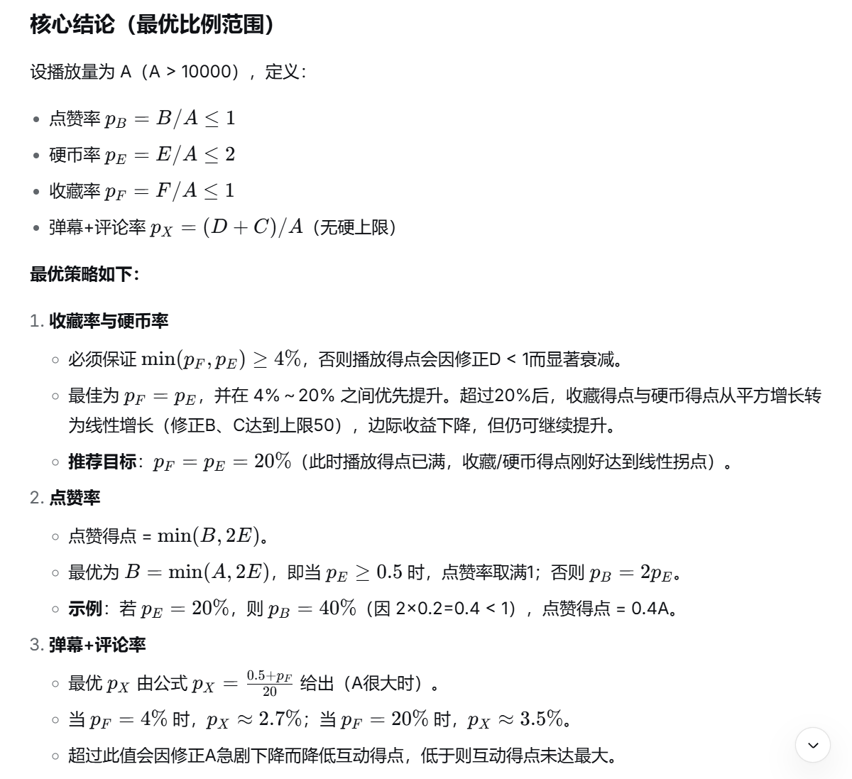
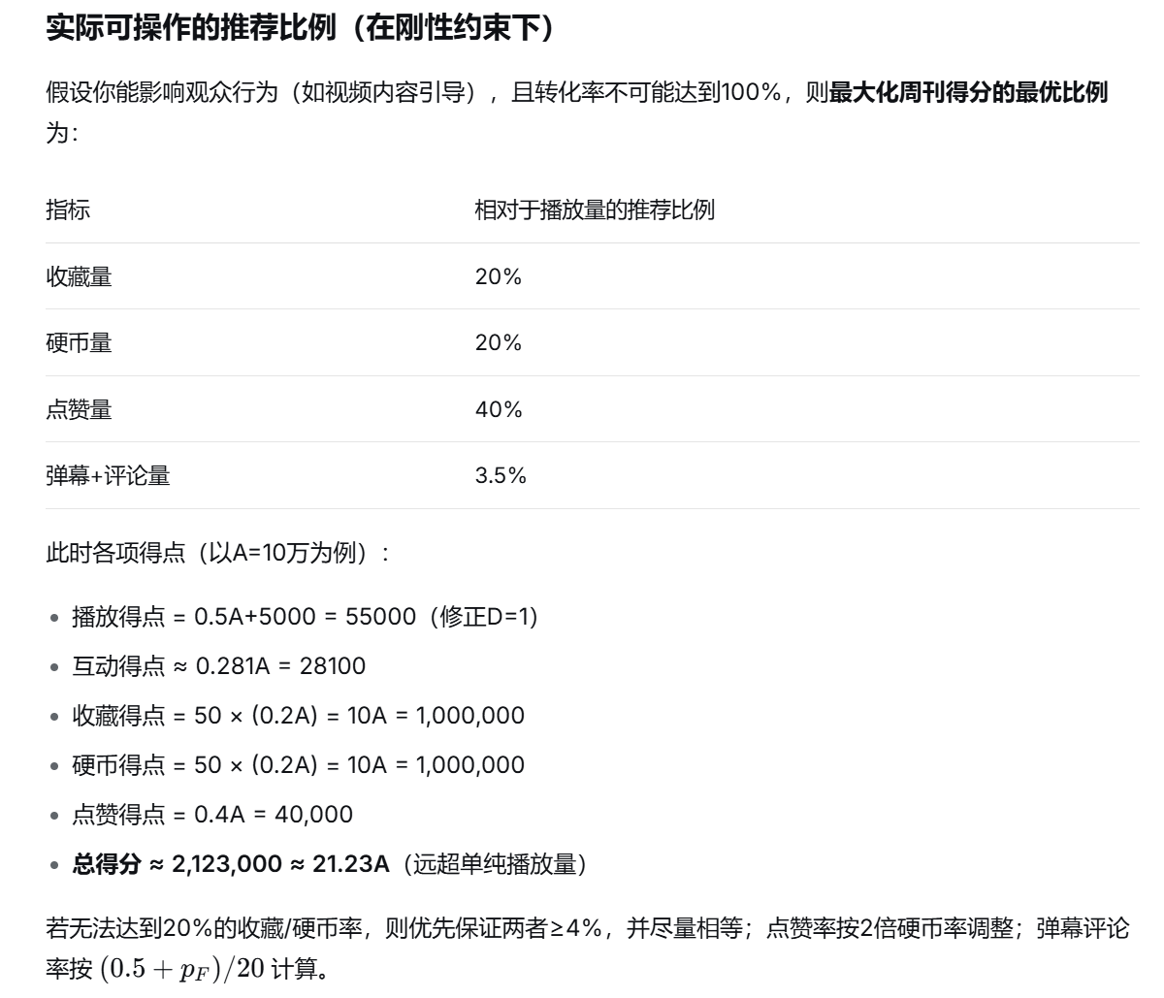
数据获取时间：2026-05-16 17:16:00 |  |  |  |  |  |  | 播放得点
自动覆写 | 播放量 | 点赞量 | 弹幕量 | 评论量 | 硬币量 | 收藏量 | 互动得点
本期数据 |  |  |  |  |  |  | 收藏得点
总数据 | 12026 | 2196 | 105 | 87 | 108 | 522 | 硬币得点
历史数据 |  |  |  |  |  |  | 点赞得点
公式来源:中V周刊组 |  | 计算器制作人:云师阳(1866643210) |  |  |  |  | 最终得点

计算过程 | 基础播点 | 互动量 | 修正A | 修正B | 修正C | 修正D | 请在手动填写区写下往期数据。行数超出表格已给出量的话请修改第5行求和逻辑。若计算器未减去历史数据，请重新输入以刷新缓存

手动填写 | 播放量 | 点赞量 | 弹幕量 | 评论量 | 硬币量 | 收藏量
20260516 | 0 | 0 | 0 | 0 | 0 | 0
20260523
20260530
20260606

